상품제안서
락앤락 531s7 비스프리 내열용기 7종세트 트라이탄 | 상품코드: F28324

 |  |  |  |  |  |  | 02-412-0044 | www.easy1.co.kr
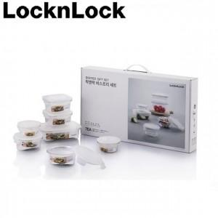

【상세/제작정보】

【인쇄/포장옵션】 | / 포장불가능

【공급단가】 | 수량 | 50~ | 100~ | 500~ | 1,000~ | 2,000~
*VAT별도 | 단가 | 24,400원 | 24,000원 | 23,390원 | 22,980원 | 22,370원

【상품 URL】 | https://easy1.co.kr:443/src/goods_detail.php?gdno=28324

